关系图
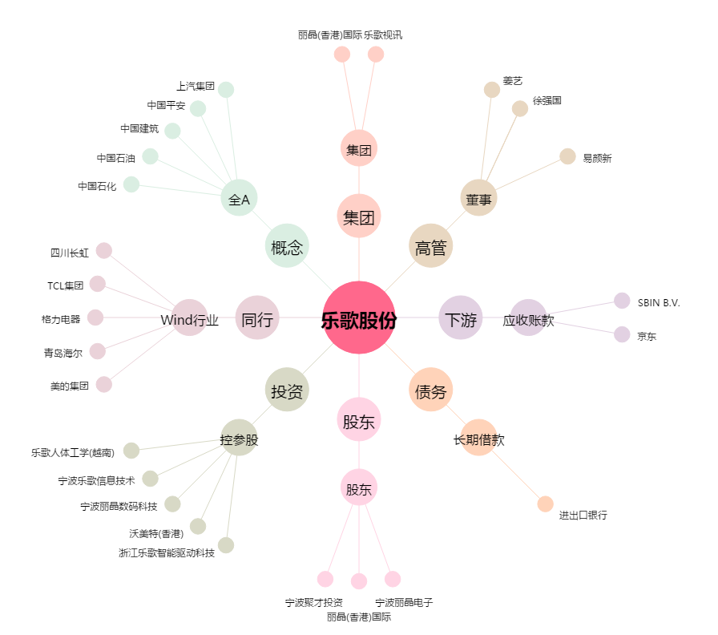
乐歌股份[300729.SZ] - 关系概览图

